Biyokimya
Numune Adı | MPO (U/L) | NOT
SUDA DOĞUM |  |  | Kullanılan cihaz: Mindray marka BS400 model tam otomatik biyokimya cihazı
Hülya Güney | 104 |  | MPO: Myeloperoxidase
Kezban Çobanoğlu | 65
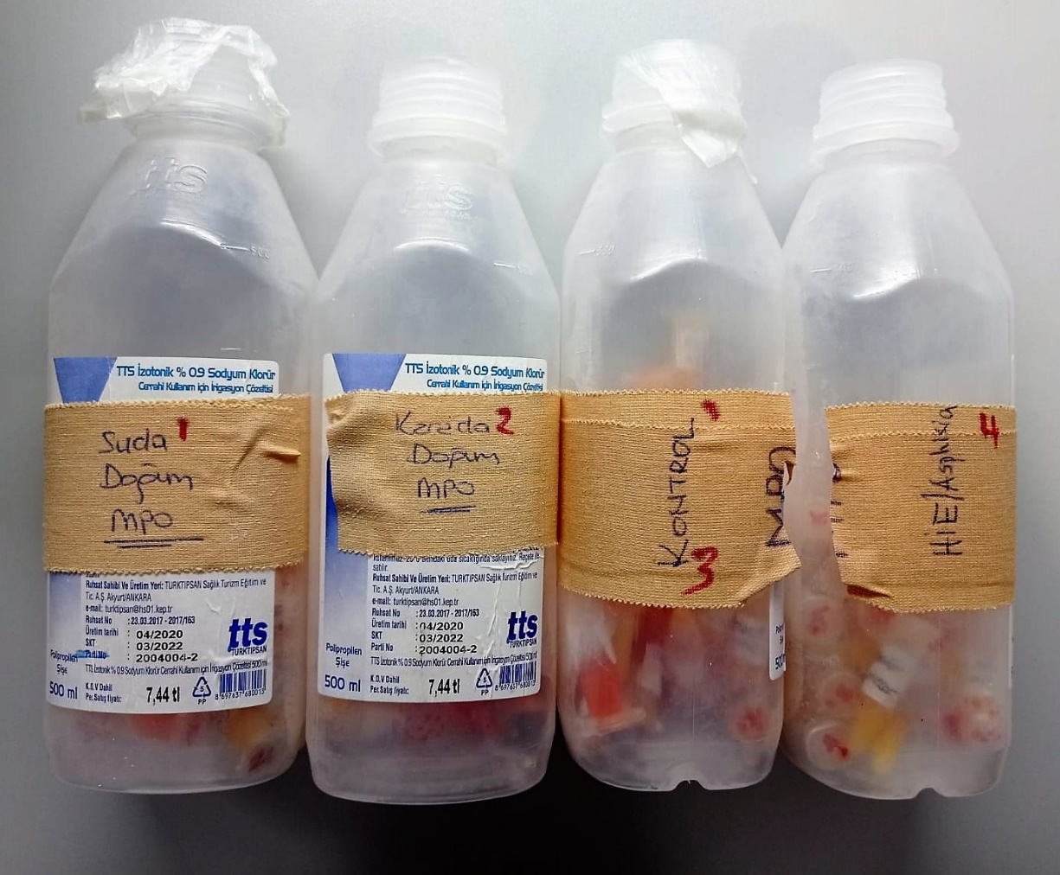
Fatma Beler | 139
Zeynep Kırçiçek | 74
İlknur Kılıçtutan | 96
Gürcü Göledaş | 55
Cansel Gündoğan | 89
Gülsenem Gencer | 141
Aysun Tokmak | 118
Senanur Toprak | 116
Rabia Bayar | 4
Fadhila Merdja | 79
Elif Çınar Kord | 47
Merve Kozak | 134
Ceyda Elosman | 5
Emine Acısu | 33 | hemolizli
Normın Alkhatıb | 103
Inas Elhammade | 79 | hemolizli
Birsen Özsoy | 184
Yasemin Atalay | 5 | hemolizli
Meram Eyyubi | 28 | hemolizli
Neval Cabır | 78 | hemolizli
Khurshide Avozova | 73 | hemolizli
Sibel Taştan | 168 | yüksek hemolizli
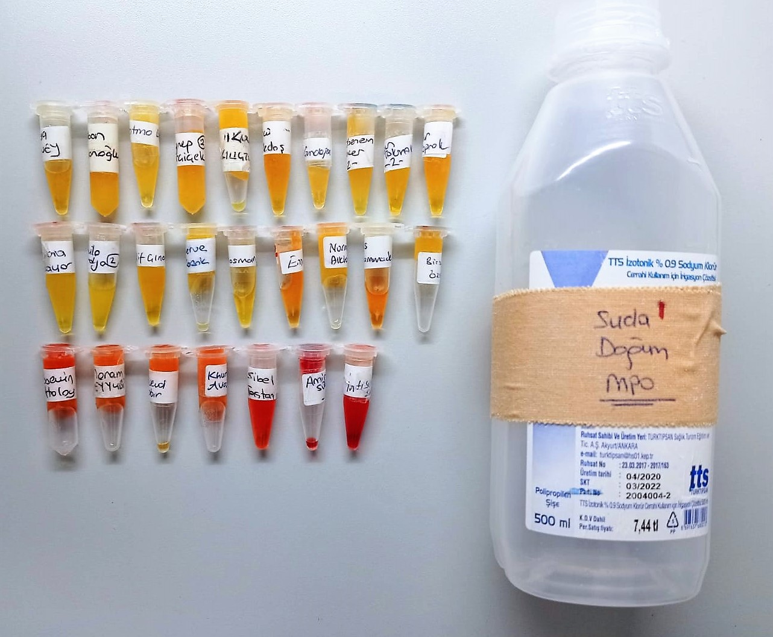
Amina Suleymanova | 74 | yüksek hemolizli
İntisor Simo | 35 | yüksek hemolizli
KARADA DOĞUM
Holine Alman | 62
Büşra Elömer | 109
Nagehan Sil | 86
Derya Çayır | 68
Merve Demirkan | 91
Merve Yurtadan | 66 | hemolizli
Zehra Özdemir | 32 | hemolizli
Rahime Konukcu | 50 | hemolizli
Sevilay Tekin | 35 | hemolizli
Rahime Chabaibsi | 74 | hemolizli
Firooza Cuorlec | 123 | hemolizli
Dilek Karabuk | 50 | hemolizli
Deniz Demir | 9 | yüksek hemolizli
Sinem Özdemir | 4 | yüksek hemolizli
KONTROL
Özlem Çilem Özçelik | 9 | hemolizli
Sonpi Begüm Safari | 75
Rocua Muslim | 80
Rohım Konukcu | 29
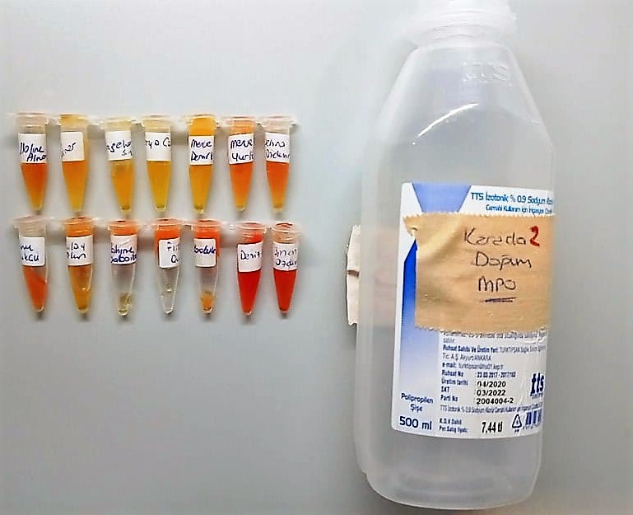
Duaa Makzoom | 19
Nilay Yıldız | 78
Ece İpek | 143 | hemolizli
Armino Suleymanov | 72
Nezaket İpek | 190
Mehriban Cospun | 103
Özlem Çakmak | 71 | hemolizli
Zeynep Keskin | 78 | hemolizli
İstebrok Kasap | 20 | hemolizli
Ayan Mohemud | 62
Sabah Seyyad | 59 | hemolizli
Arzuv Hasakubca | 66
Esra Ürküt | 92
Fatıma Ketek Kordon | 115
Aliye Kiho | 28 | hemolizli
Süreyya Aku | 13 | hemolizli
Rham Alhasan | 14 | hemolizli
Hava Şenyurt | 59
Fatımah Toreq Saed | 55 | hemolizli
Abdulghani Ehanim | 84
Gizem Yüce | 91
Esra Alıç | 28
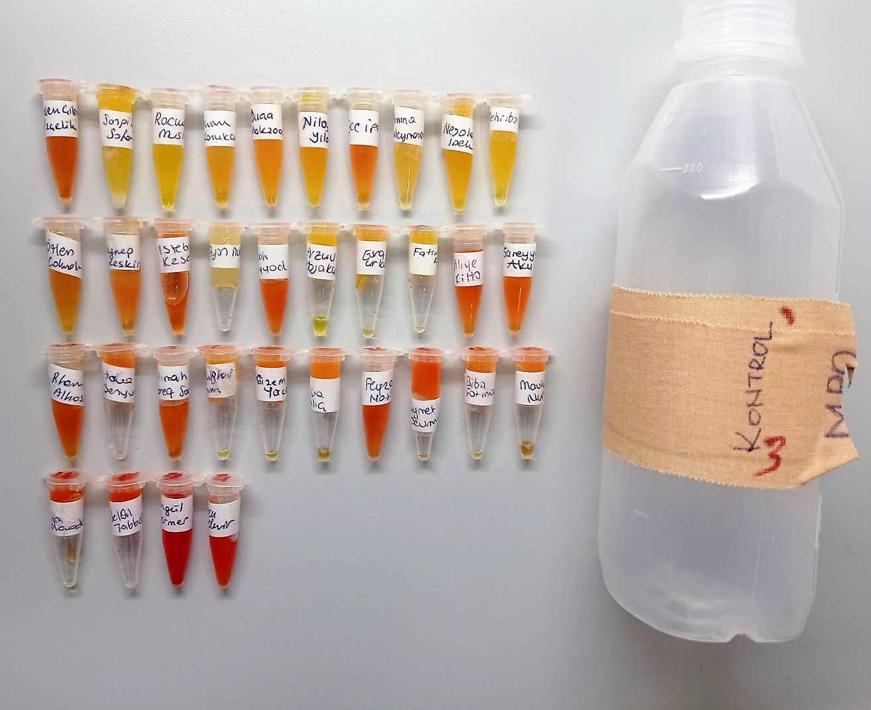
Feyza Nazlı | 90 | hemolizli
Kıymet Sevimli | 47 | hemolizli
Biba Fatıma | 107
Maviye Nur | 35 | hemolizli
Aya Mohomado | 6 | hemolizli
Delal Tabbaş | 29 | hemolizli
Songül Mermer | 12 | yüksek hemolizli
Burcu Özdemir | 13 | yüksek hemolizli
HİE ASPHİXİA
Ebru Kılıç | 193
Duygu Akbulut | 92
Zeynep Derman | 83
Zahide Gezer | 80
Derya Kaçıra | 122
Derya Bolc | 24
Emine Alşeyh Ali | 89
Kübra Nur Özbek | 96
Salma Hedir Mareinecar | 70
Şerife Özger | 60
Hüda Çoban | 72 | yüksek hemolizli
Aslı Akyol | 58
İlayda Dilan Ceylan | 49
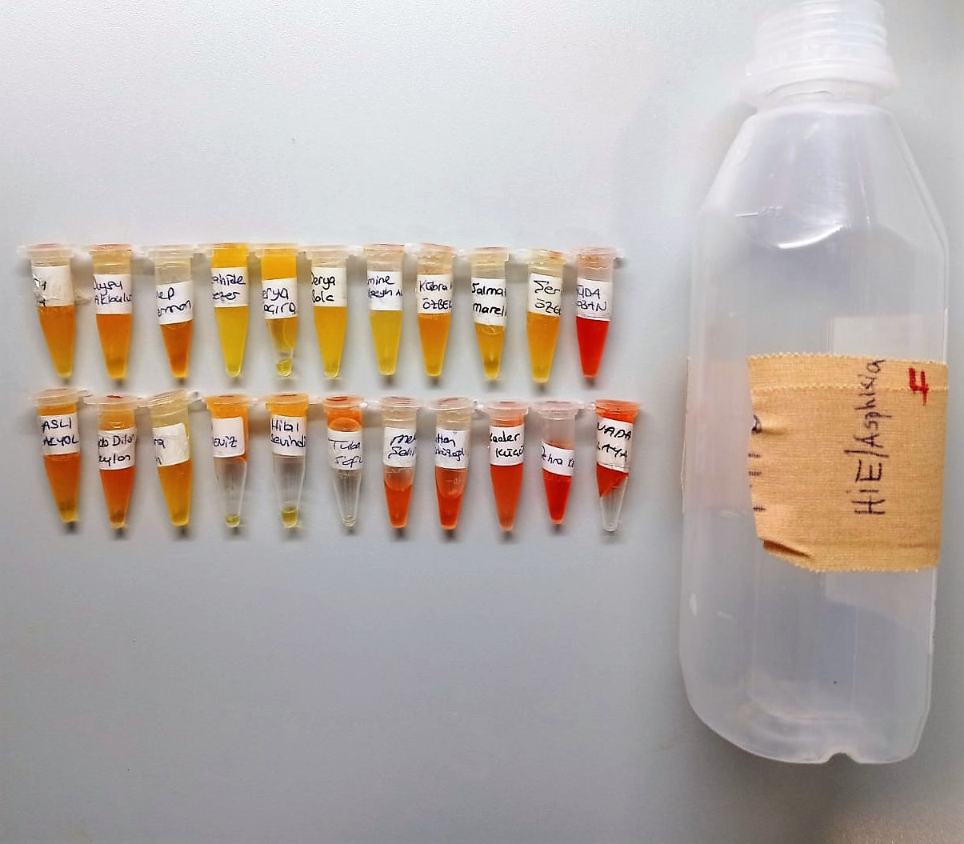
Samira Ishan | 80
Esra Karadeniz | 83
Hilal Sevindik | 93
Tuba Sofu | 89 | hemolizli
Melek Şahin | 54 | hemolizli
Sultan Gürbüzoğlu | 32 | hemolizli
Kader Küçükoğlu | 16 | hemolizli
Zehra Karadavut | 69 | hemolizli
Nada Ilaya | 16 | hemolizli

